Источники
 |  |  |  |  | Форма 0503117 с.3
3. Источники финансирования дефицита бюджета

Наименование показателя | Код строки | Код источника финансирования дефицита бюджета по бюджетной классификации | Утвержденные бюджетные назначения | Исполнено | Неисполненные назначения

1 | 2 | 3 | 4 | 5 | 6
Источники финансирования дефицита бюджета - всего | 500 | x | 479,260.00 | 361,523.64 | 117,736.36
в том числе:
источники внутреннего финансирования бюджета | 520 | x | - | - | -
из них:
источники внешнего финансирования бюджета | 620 | x | - | - | -
из них:
Изменение остатков средств | 700 |  | 479,260.00 | 361,523.64 | 117,736.36
Изменение остатков средств на счетах по учету средств бюджетов | 700 | 000 01 05 00 00 00 0000 000 | 479,260.00 | 361,523.64 | 117,736.36
увеличение остатков средств, всего | 710 |  | -11,842,360.00 | -10,124,898.89 | X
Увеличение остатков средств бюджетов | 710 | 000 01 05 00 00 00 0000 500 | -11,842,360.00 | -10,124,898.89 | X
Увеличение прочих остатков средств бюджетов | 710 | 400 01 05 02 00 00 0000 500 | -11,842,360.00 | -10,124,898.89 | X
Увеличение прочих остатков денежных средств бюджетов | 710 | 400 01 05 02 01 00 0000 510 | -11,842,360.00 | -10,124,898.89 | X
Увеличение прочих остатков денежных средств бюджетов сельских поселений | 710 | 400 01 05 02 01 10 0000 510 | -11,842,360.00 | -10,124,898.89 | X
уменьшение остатков средств, всего | 720 |  | 12,321,620.00 | 10,486,422.53 | X
Уменьшение остатков средств бюджетов | 720 | 000 01 05 00 00 00 0000 600 | 12,321,620.00 | 10,486,422.53 | X
Уменьшение прочих остатков средств бюджетов | 720 | 400 01 05 02 00 00 0000 600 | 12,321,620.00 | 10,486,422.53 | X
Уменьшение прочих остатков денежных средств бюджетов | 720 | 400 01 05 02 01 00 0000 610 | 12,321,620.00 | 10,486,422.53 | X
Уменьшение прочих остатков денежных средств бюджетов сельских поселений | 720 | 400 01 05 02 01 10 0000 610 | 12,321,620.00 | 10,486,422.53 | X

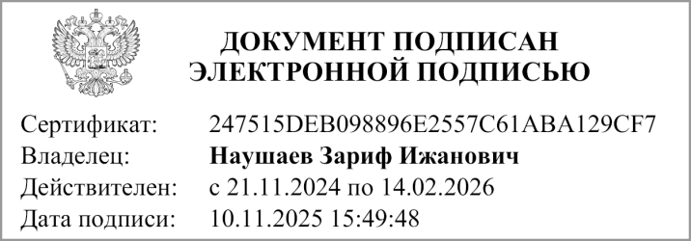
Руководитель |  |  | Дюсембаев Роберт Утеулеевич
 | (подпись) |  | (расшифровка подписи)

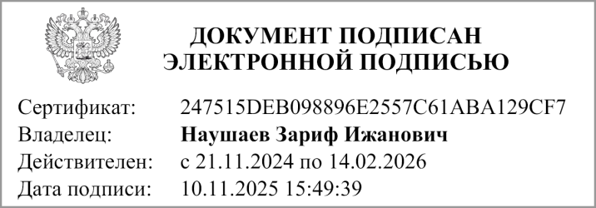
Руководитель финансово- экономической службы |  |  | Наушаев З. И.
 | (подпись) |  | (расшифровка подписи)

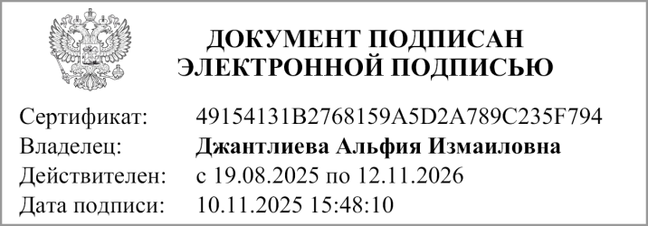
Главный бухгалтер |  |  | Умбеталиева Д.К.
 | (подпись) |  | (расшифровка подписи)

"01" ноября 2025 г.

Документ подписан электронной подписью. Дата представления 05.11.2025 Главный бухгалтер(Джантлиева Альфия Измаиловна, Сертификат: 49154131B2768159A5D2A789C235F794, Действителен: с 19.08.2025 по 12.11.2026), Руководитель финансово-экономической службы(Наушаев Зариф Ижанович, Сертификат: 247515DEB098896E2557C61ABA129CF7, Действителен: с 21.11.2024 по 14.02.2026), Руководитель(Наушаев Зариф Ижанович, Сертификат: 247515DEB098896E2557C61ABA129CF7, Действителен: с 21.11.2024 по 14.02.2026)

